EXTERNAL AUDIT
 |  |  |  | CABINETS DE CONSEIL - AUDIT EXTERNE

 |  | Sélection basée sur la qualité et les coûts/Sélection au moindre coût
Données Courantes |  |  | Financement |  |  |  |  |  |  | Jalons |  |  |  |  |  |  |  |  |  |  |  |  |  |  |  | Passation de Marchés
Numéros des marchés | Nom du processus de passation de marchés * | Description | Montant estimatif (USD) * | Montant réel (USD) | % Coût-BID * | % Contrepartie locale * | % Co-financement* | Composante * | Produit* | Publication de l'avis d'Appel à Manifestion d'Intéret |  | Demande de propositions |  | Ouverture des propositions techniques |  | Rapport d'Evaluation des propositions techniques |  | Ouverture des propositions financieres |  | Evaluation Finale et Négociation du marché |  | Notification d'Attribution |  | Signature du contrat |  | Type de marché * | Méthode de passation de marché * | Type de supervision * | Statut * | Lots
 |  |  |  |  |  |  |  |  |  | Date prévue* | Date effective | Date prévue * | Date effective | Date prévue * | Date effective | Date prévue * | Date effective | Date prévue * | Date effective | Date prévue * | Date effective | Date prévue * | Date effective | Date prévue * | Date effective
DP-AUDIT/2021/3085-3190-3570-4618 | Sélection d'1 Cabinet d'audit financier pour auditer les programmes mis en oeuvre par l'agence d'exécution AE/MTPTC et l'UnitéCentrale d'exécution UCE/MTPTC | Les couts pour l'audit du Programme 3570 seront supportés par le 4618 | 318,500.00 | 196,200.00 | 100% | 0% |  | Composante V, Activité 20.1 |  |  |  |  | 17/6/2021 | 21/7/2021 | 21/7/2021 |  | 16/08/2021 | 2021-03-09 | 2021-03-09 |  | 22/10/2021 | 2021-04-10 | 2021-04-10 |  | 2021-12-11 | External Audit | Quality and Cost Based Selection | Ex-ante | Contract Under Execution

 |  | Sélection sur la base des qualifications des consultants
Données Courantes |  |  | Financement |  |  |  |  |  |  | Jalons |  |  |  |  |  |  |  |  |  | Passation de Marchés
Numéros des marchés | Nom du processus de passation de marchés * | Description | Montant estimatif (USD) * | Montant réel (USD) | % Coût-BID * | % Contrepartie locale * | % Co-financement* | Composante * | Produit * | Publication de l'avis d'Appel à Manifestion d'Intéret |  | Demande de propositions |  | Evaluation Finale et Négociation du marché |  | Notification d'Attribution |  | Signature du contrat |  | Type de marché * | Méthode de passation de marché * | Type de supervision * | Statut * | Lots
 |  |  |  |  |  |  |  |  |  | Date prévue* | Date effective | Date prévue * | Date effective | Date prévue * | Date effective | Date prévue * | Date effective | Date prévue * | Date effective

 |  | Sélection des firmes par une source unique
Données Courantes |  |  | Financement |  |  |  |  |  |  | Jalons |  |  |  |  |  | Passation de Marchés
Numéros des marchés | Nom du processus de passation de marchés * | Description | Montant estimatif (USD) * | Montant réel (USD) | % Coût-BID * | % Contrepartie locale * | % Co-financement* | Composante * | Produit * | Demande de sélection d'une source unique |  | Notification d'Attribution |  | Signature du contrat |  | Type de marché * | Méthode de passation de marché * | Type de supervision * | Statut * | Lots
 |  |  |  |  |  |  |  |  |  | Date prévue* | Date effective | Date prévue * | Date effective | Date prévue * | Date effective

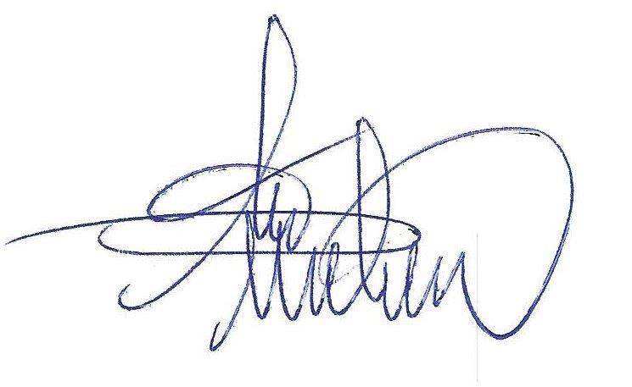

 |  |  |  | Date | 5 mai 2023

 |  |  |  | Préparé par RPM |  |  |  |  |  |  |  |  |  |  |  | Validé par DP
 |  |  |  |  |  | Alix AURELIEN |  |  |  |  |  |  |  |  |  |  |  | Benito DUMAY

